Scenario
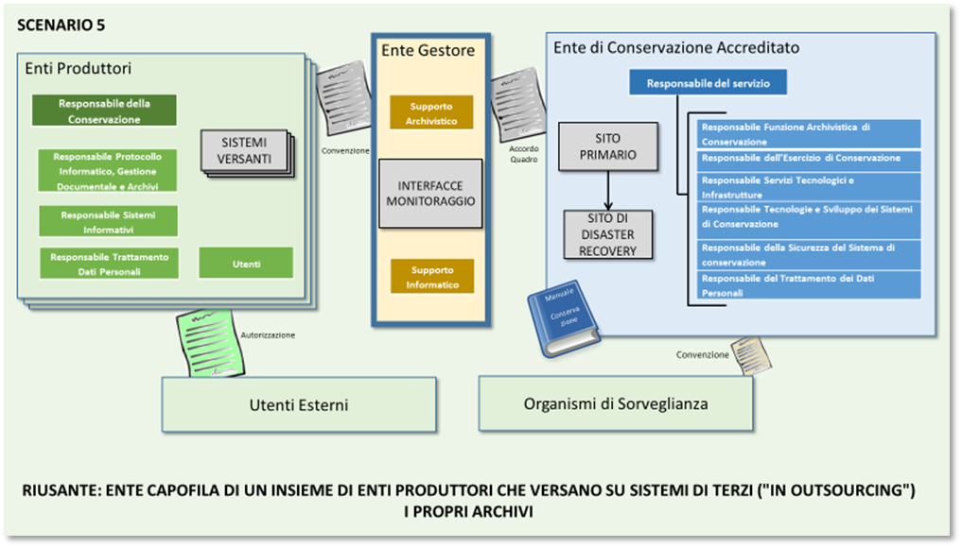
Sc. | SC | Ente RIUSANTE della Buona Pratica | Descrizione degli scenari e obiettivi PAOC 2020 | Prerequisiti per il RIUSANTE | Enti candidabili
5 | 5 | Ente Gestore di un insieme di enti produttori che versano su sistemi di terzi ("in outsourcing") i propri archivi | Lo Scenario 5 rappresenta l'obiettivo della Regione Valle d'Aosta , e rappresenta lo stato attuale della Provincia di Trento (ente gestore). Per mezzo delle attività di un ente gestore, si riduce notevolmente lo sforzo dell'ente produttore e si provvede a colmare la scarsità di professionalità archivistiche negli enti produttori. Il ruolo di gestore è adatto a enti territoriali che coordinano altri enti. Lo Scenario 5 potrebbe rappresentare un punto di passaggio verso un Polo accreditato che agisce come conservatore. | Organizzazione adeguata a gestire enti esterni Disponibilità di personale specialistico Procedure specifiche per la gestione di enti esterni Consigliata: Certificazione 9001 Eventualmente: Sviluppo di interfacce ai servizi di versamento e restituzione | Enti che coordinano un numero significativo di enti su un territorio (p.e. Regioni) e hanno significativa capacità di gestione archivistica, ma non intendono prendersi in carico l'intero processo di conservazione, né dotarsi di infrastruttura dedicata

